CollectiveAccess
Image | Object | Description | Date
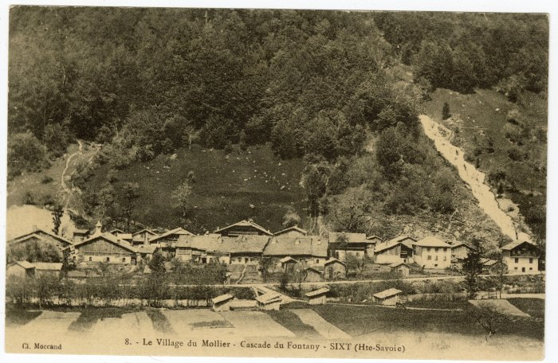 | Cascade du Fontany, village du Molliet (56-028) | Cascade du Fontany, village du "Mollier"
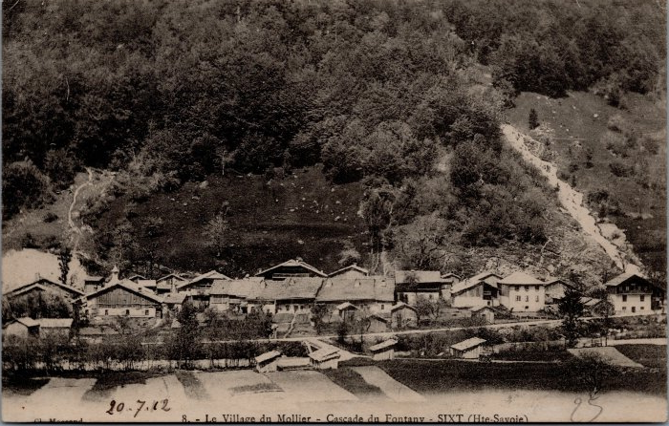 | Carte postale village du Molliet (32-005) | Carte postale village du Molliet avec la cascade du Fontany
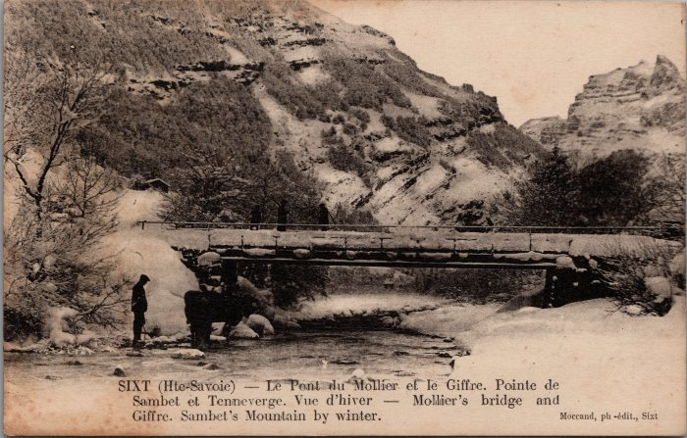 | Carte postale du Pont du Molliet (20-005) | Carte postale du Pont du Molliet avec le Giffre. Vue d'hiver de la pointe de Sambet et du Tenneverge. Pierre au Merle
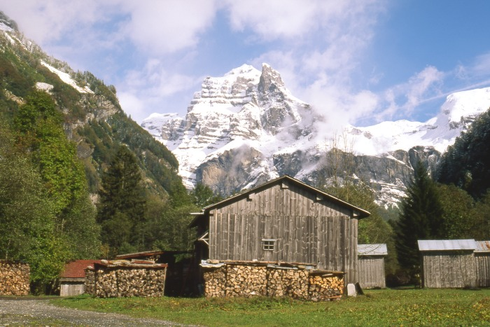 | Hameau " Le MOLLIET " (1-040) | Hameau " Le MOLLIET " Altitude 840M photo : chalets avec vue panoramique sur le sommet du Tenneverge

